Feuil1
Matériel pour la fabrication du robot V2.2
Partie | Image | Pièce | Image | Quantité | Lien | Prix
Corps | 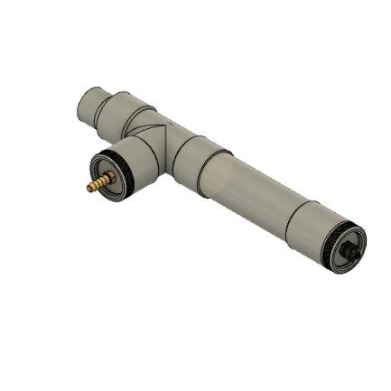 | Tube PVC 63mm Ø de 30 cm de long |  | 1
 |  | Bouchon 63mm Ø |  | 2
 |  | Manchon FF 63mm Ø |  | 1
 |  | Réducateur 63mm Ø vers 50mm Ø |  | 1
 |  | T 63mm Ø |  | 1
 |  | Presse étoupe PG9 |  | 1
 |  | Connecteur canelé 8mm |  | 1
 |  | Piece Anti Frottements |  | 1
Motorisation du régulateur de pression | 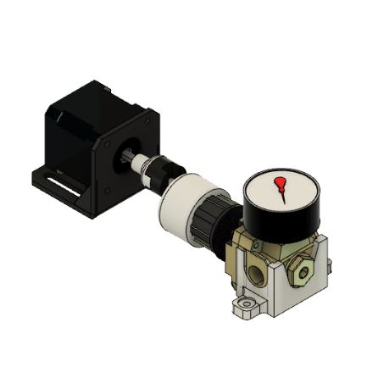 | Bouchon Regulateur |  | 1
 |  | Joint Oldham Composant1 |  | 1
 |  | Joint Oldham Composant2 |  | 1
 |  | Support Regulateur |  | 1
Extrudeuse | 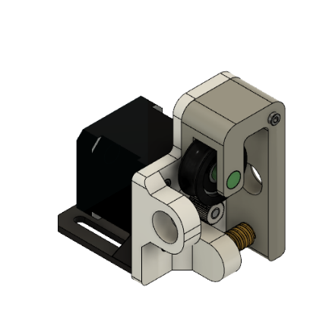 | Extrudeuse Composant13 Base |  | 1
 |  | Extrudeuse Composant13 Bras |  | 1
 |  | Poulie |  | 1
 |  | Axe |  | 1
Electronique |  | Moteur pas à pas |  | 2
 |  | Support moteur pas à pas |  | 2
 |  | Pont en H L298N |  | 1
 |  | Carte Arduino Uno |  | 1
Pneumatique |  | Régulateur de pression |  | 1
 |  | Connecteur 1 |  | 1
 |  | Connecteur 2 |  | 1

